Tabelle1
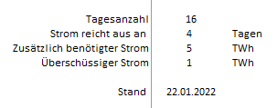
Angenommene Verdoppelung Wind- und Solarstromerzeugung 1.1.2022 bis 16.1.2022
 | 1 = Strom reicht im Tagesdurchschnitt aus | Zusätzlich benötigter Strom | Überschüssiger Strom
 | 1 | 0 | 0.24145
 | 1 | 0 | 0.54316
 | 1 | 0 | 0.45528
 | 0 | 0.29967 | 0
 | 1 | 0 | 0.2355
 | 0 | 0.36101 | 0
 | 0 | 0.11439 | 0
 | 0 | 0.10331 | 0
 | 0 | 0.07525 | 0
 | 0 | 0.8861 | 0
 | 0 | 0.81856 | 0
 | 0 | 0.79724 | 0
 | 0 | 0.32516 | 0
 | 0 | 0.4015 | 0
 | 0 | 0.79917 | 0
 | 0 | 0.14063 | 0

